Bijsluiter
Bijsluiter — Cyberrisicobeoordeling prEN 50742:2025
Wat dit instrument doet, hoe het werkt, en hoe u het correct gebruikt

1. Wat is dit instrument?
Deze werkmap ondersteunt het uitvoeren van een cyberrisicobeoordeling volgens prEN 50742:2025 (Bijlage B – Risk-based Security Evaluation). Het resultaat is per dreigingsscenario een SRSL (Safety-Related Security Level: SRSL0 t/m SRSL3) dat aangeeft welke technische beveiligingsmaatregelen minimaal vereist zijn volgens §7.4.3 van de norm. De prEN 50742 is in te zien via NENconnect (of abonnement aanvragen via: https://connect.nen.nl/portal/index)
Dit is een hulpmiddel, geen vervanging van de norm zelf en geen juridisch bewijsstuk op zichzelf. De uitkomst is zo goed als de invoer: de beoordelaar bepaalt de zone, de gelegenheid en het aanvallervermogen — de formules rekenen alleen consistent door.
Let op: Dit is een concept, de samenstellers aanvaarden geen enkele verantwoordelijkheid voor de uitkomst. Dit werkblad is bedoeld om een start te maken met het zoeken en beoordelen van de dreigingen van uw machine. In de loop van dit jaar zal, wanneer meer bekend is over de prEN 50742, dit document worden geupdate.
2. Bepalen van de grenzen — fysiek en data­communicatie
Voordat u een rij in de Cyberrisicobeoordeling invult, moet de scope van de analyse vastliggen: waar begint en eindigt "de machine" als beveiligingsobject? Deze grens bepaalt welke interfaces u meeneemt en — net zo belangrijk — welke u bewust buiten beschouwing laat. Een onduidelijke grens leidt tot een onvolledige of niet-reproduceerbare beoordeling.

2.1 Fysieke grens (trust boundary)
De fysieke grens scheidt wat fysiek beschermd is (binnen een behuizing, kast, of afgesloten ruimte) van wat fysiek toegankelijk is voor een potentiële aanvaller. Dit bepaalt rechtstreeks de Zone (Exposure Level: EL) die u in de beoordeling kiest:
• | Binnen de behuizing / kast — alleen met gereedschap of sleutel te openen → doorgaans Interne zone (EL0).
• | Aansluitpunten aan de buitenkant van de machine (RJ45-poort, USB-poort, HMI-paneel, klemmenstrook) → doorgaans Fysieke zone (EL1).
• | Bekabeling die buiten de machine maar binnen het bedrijfsterrein loopt → doorgaans Lokale of Aangrenzende zone, afhankelijk van wie er fysiek bij kan.
• | Voor élke fysieke aansluiting geldt: noteer of deze tijdens normaal bedrijf permanent of slechts tijdelijk (bijv. tijdens onderhoud) aangesloten is — dat raakt de Gelegenheid (WoO).

2.2 Datacommunicatiegrens (logische grens)
Naast de fysieke grens is er een logische grens: tot waar reikt het vertrouwde netwerksegment, en waar begint een segment met een ander vertrouwensniveau? Dit is vaak minder zichtbaar dan de fysieke grens, maar minstens zo bepalend voor de Zone-keuze — denk aan de koffiezetapparaat-casus waarbij een schijnbaar onschuldig apparaat twee netwerken ongewild met elkaar verbond.
• | Breng voor elke interface in kaart: welk protocol (Modbus TCP, OPC UA, wifi, Bluetooth, USB) en welke richting (alleen lezen, alleen schrijven, of beide)?
• | Bepaal of de verbinding altijd actief is, of alleen tijdens specifieke acties (bijv. een firmware-update of onderhoudssessie) — een tijdelijke verbinding kan tijdens gebruik een andere Gelegenheid hebben dan in rust.
• | Let specifiek op apparaten of poorten die twee netwerksegmenten met verschillend vertrouwensniveau kunnen verbinden (bijv. een apparaat met zowel een wifi- als een bekabelde aansluiting). Dit soort "onbedoelde bruggen" verdient een eigen rij in de beoordeling, ook als het apparaat zelf geen kritieke functie heeft.
• | Documenteer welke netwerksegmentatie (VLAN's, firewalls, DMZ's) er al aanwezig is — dit bepaalt mede of een interface in de Lokale, Aangrenzende of Publieke zone valt.

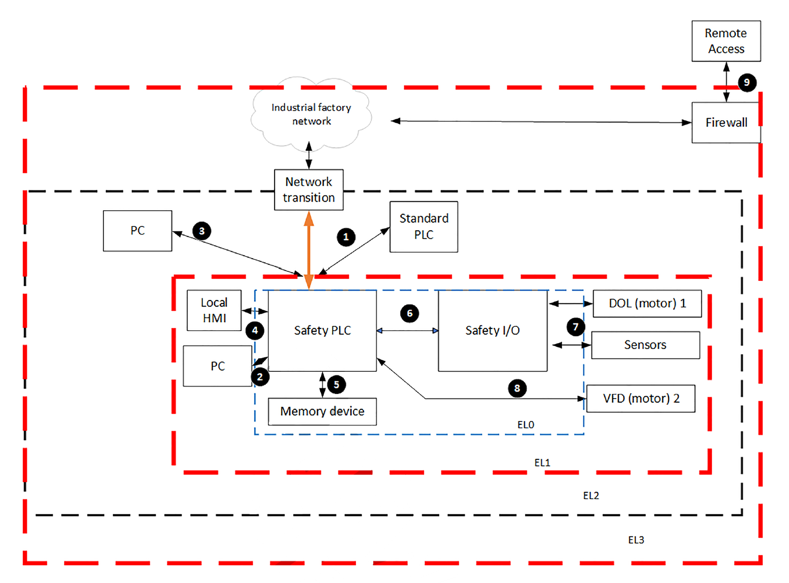
2.3 Praktische aanpak
Maak voorafgaand aan het invullen van de Cyberrisicobeoordeling een eenvoudig schema (op papier, in een tekenprogramma, of als foto) met alle fysieke onderdelen, hun behuizing/zone, en alle verbindingen ertussen — inclusief richting en protocol. Elke lijn in dat schema die een grens kruist (fysiek of logisch) is een kandidaat-rij in dit werkblad. Het tabblad "Lees mij eerst" bevat hiervan een uitgewerkt voorbeeld.
Vuistregel: als u twijfelt of iets binnen of buiten de scope valt, neem het dan op als aparte rij met een duidelijke toelichting waarom — een te ruime scope is eenvoudiger te corrigeren dan een gemiste interface die achteraf een kwetsbaarheid blijkt.
 |  |  |  | Figuur C.10: prEN 50742

3. Overzicht van de tabbladen
Tabblad |  | Functie
Cyberrisicobeoordeling |  | Het hoofdtabblad. Hier voert u per dreiging de beoordeling uit en leest u de berekende SRSL af.
STRIDE_Bijlage |  | Alle bronvaarlijsten uit het Word-document "Stride_issues": STRIDE TTID-tabel, TPID-tabel, blootstellingsgrensscore, gelegenheidsfactor, aanvallerscapaciteit, AP-scoretabel en de SRSL-definitietabel (koppeling aanvalspotentieel × ernstgraad). Gebruik dit tabblad als naslagwerk bij het invullen van de beoordeling.

4. Stappenplan — zo gebruikt u de werkmap
1 | Vul de metagegevens in (rij 1-3)
 | Machineomschrijving, beoordelaar, datum en de security context (welke interfaces zijn in scope, welke vallen erbuiten). Dit is een normatieve eis (§7.4.2) en geen formaliteit: de scope bepaalt wat er wél en niet beoordeeld wordt.

2 | Breng de beveiligingscontext in kaart
 | Doorloop sectie 2 van deze bijsluiter (Bepalen van de grenzen) en beschrijf — buiten deze werkmap — alle fysieke en logische verbindingen van de machine. Pas daarna heeft het invullen van zones betekenis.

3 | Voer per dreiging één rij in
 | Kies in de gele (invoer)kolommen: Element, STRIDE-categorie (waarna de TTID automatisch verschijnt), TPID, Zone, Gelegenheid, Hack vaardigheid en Ernstgraad. Gebruik voor elk de dropdown — vrije tekst buiten de lijst breekt de formules niet, maar levert geen geldige AP/SRSL-berekening op.

4 | Lees de berekende kolommen af — wijzig ze niet
 | De blauwe kolommen (EL-score, WoO-factor, AC-score, Ernst-score, AP, SRSL) zijn formules. Direct overtypen verbreekt de koppeling met de norm-tabellen. Wilt u toch handmatig overschrijven, doe dit dan beargumenteerd en in de toelichtingkolom.

5 | Vul de tegenmaatregelen aan
 | De kolom "Tegenmaatregelen inherent" wordt automatisch gevuld op basis van het gekozen TPID. Vul in de kolom "Aanvullende maatregelen" zelf aan wat er concreet wordt gedaan. Deze kolom kleurt rood als er bij SRSL ≥ 1 nog niets is ingevuld.

6 | Werk de verificatiestatus bij
 | Houd per rij bij of de maatregel nog gepland, in ontwerp, geïmplementeerd of geverifieerd is. Dit maakt de beoordeling een levend document in plaats van een momentopname.

5. Kleurenlogica — wat de kleuren betekenen
 | Geel |  | Invoercel — hier vult u zelf gegevens in (Element, STRIDE-categorie, TPID, Zone, Gelegenheid, Hack vaardigheid, Ernstgraad, Aanvullende maatregelen, Verificatiestatus, Restrisico).
 | Blauw |  | Berekende hulpcel (EL-score, WoO-factor, AC-score, Ernst-score, AP) — niet handmatig wijzigen.
 | Lichtblauw/grijs (sectie) |  | Automatisch ingevuld vanuit de norm-tabellen (Tegenmaatregelen, Minimale normeisen).
 | Rood (alleen kolom Aanvullende maatregelen) |  | Waarschuwing: SRSL is 1 of hoger, maar er is nog geen aanvullende maatregel ingevuld. Actie vereist.
 | SRSL0 — Groen |  | Geen aanvullende technische beveiligingseis volgens §7.4.3.
 | SRSL1 — Geel |  | Basismaatregelen vereist (zie SRSL_Eisen-tabblad).
 | SRSL2 — Oranje |  | Uitgebreide maatregelen vereist.
 | SRSL3 — Rood |  | Maximale beveiligingsmaatregelen vereist.

6. Hoe de berekening werkt (kort)
AP (Aanvalspotentieel) = (EL-score × WoO-factor) + AC-score
EL-score volgt uit de Zone: Interne zone=0, Fysieke zone=2, Lokale zone=5, Aangrenzende zone=16, Publieke zone=24, WoO-factor volgt uit de Gelegenheid: Zeer beperkt=0,6, Redelijk beperkt=0,8, Gelimiteerd=0,9, Ongelimiteerd=1,0. AC-score volgt uit de Hack vaardigheid: Minimale kennis=4, Gemiddelde kennis=3, Behoorlijke kennis=2, Uitgebreide kennis=1.
De uitkomst AP wordt vervolgens samen met de Ernstgraad (makkelijk/moeilijk herstelbaar) omgezet naar een SRSL volgens Tabel B.6 van de norm. Het volledige rekenpad is na te lezen in het Legenda-tabblad.

7. Belangrijke waarschuwingen
 | Verwijder of verplaats geen kolommen. De formules in dit bestand verwijzen naar vaste celadressen en tabblad-namen; het invoegen of verwijderen van kolommen breekt de berekening zonder zichtbare foutmelding.
 | Typ geen waarden buiten de dropdown-lijsten in de invoerkolommen. Een net iets andere spelling (bijvoorbeeld "Lokale Zone" met hoofdletter) wordt niet herkend door de IF-formules en levert een lege of onjuiste AP op.
 | Deze werkmap is een concept/hulpmiddel — geen vervanging van de volledige prEN 50742-tekst. Raadpleeg bij twijfel de norm zelf (te verkrijgen via NEN connect: connect.nen.nl).
 | Bewaar versies. Dit bestand bevat geen automatisch versiebeheer; gebruik een eigen bestandsnaam-conventie (bijv. datum of versienummer) bij elke noemenswaardige wijziging.
 | Gebruik op eigen risico. Er kan geen garantie worden gegeven op correcte werking in elke Excel-versie of -instelling (zie ook het tabblad "Lees mij eerst").

8. Rolverdeling (aanbevolen)
Beoordelaar / Veiligheids-expert |  |  | Vult de Cyberrisicobeoordeling in, bepaalt zone/gelegenheid/aanvallervermogen, beoordeelt SRSL-uitkomsten.
Technisch ontwerper |  |  | Vertaalt de "Minimale normeisen §7.4.3" en de "Aanvullende maatregelen" naar concrete techniek (authenticatie, integriteitscontrole, etc.).
Projectleider / Compliance |  |  | Bewaakt de voortgang via het Dashboard-tabblad en de Verificatiestatus, signaleert openstaande acties.
Tester |  |  | Verifieert of geïmplementeerde maatregelen daadwerkelijk werken en zet Verificatiestatus op "Geverifieerd".

Vervolg: ga naar het tabblad "Cyberrisicobeoordeling" om te beginnen. · Norm: prEN 50742:2025, raadpleegbaar via NEN connect.

© 2026 Mecid B.V. / DSC B.V. — Cyberrisicobeoordeling prEN 50742:2025 (versie 2.0)
Licentie: Creative Commons Naamsvermelding-NietCommercieel 4.0 Internationaal (CC BY-NC 4.0)
Vrij te gebruiken en aan te passen met naamsvermelding · Niet voor commerciële doeleinden · creativecommons.org/licenses/by-nc/4.0
Bij vragen: neem contact op via: info@d-sc.nl
Disclaimer
Dit instrument is een hulpmiddel ter ondersteuning van een cyberrisicobeoordeling op basis van prEN 50742:2025. De inhoud is met zorg samengesteld maar biedt geen garantie op volledigheid of correctheid in alle situaties. Gebruik geschiedt op eigen risico. Dit instrument vervangt niet de norm zelf, noch juridisch, technisch of bedrijfsadvies. De normtekst (prEN 50742) is eigendom van NEN/CENELEC en is raadpleegbaar via connect.nen.nl. STRIDE is een methode ontwikkeld door Microsoft Corporation. De auteur aanvaardt geen aansprakelijkheid voor schade voortvloeiend uit het gebruik van dit instrument.
Versie | Datum | Omschrijving wijziging
1.0 | 01-07-2026 | Initiële versie
1.1 | 7/6/2026 | Update van tabellen naar NL
2.0 | 7/21/2026 | Update, voor deling via Taskforce Machineverordening

